Tabelle1
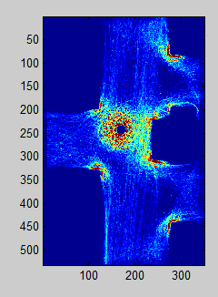
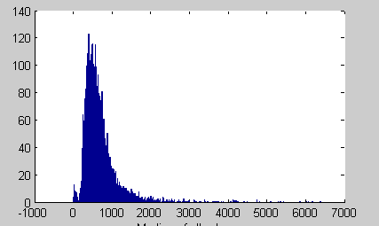
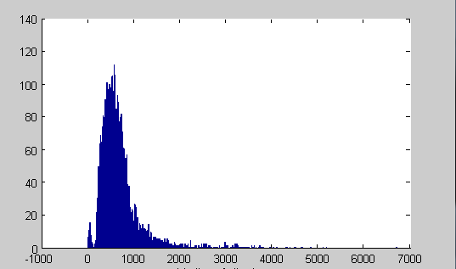
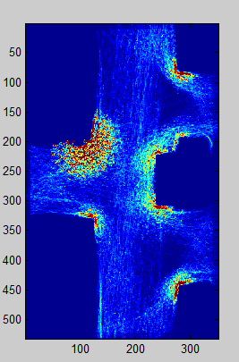
Median: | All | Takers | Not-Takers |  | All | Takers | Not-Takers
A | 1608 | 135 | 1473 | B | 1551 | 79 | 1472
1 | 576.5 | 1259 | 555 | 1 | 578 | 1038 | 566
 | 1599 | 131 | 1468 |  | 1531 | 74 | 1457
2 | 562 | 1054 | 543 | 2 | 576 | 1549 | 566
 | 1579 | 123 | 1456 |  | 1590 | 98 | 1492
3 | 558 | 1023 | 533 | 3 | 591 | 1314.5 | 571.5
 | 1588 | 119 | 1469 |  | 1553 | 99 | 1454
4 | 568 | 1289 | 545 | 4 | 583 | 1232 | 565
 | 6374 | 508 | 5866 |  | 6225 | 350 | 5875
Tot | 566 | 1136 | 543 | Tot | 582 | 1261.5 | 567

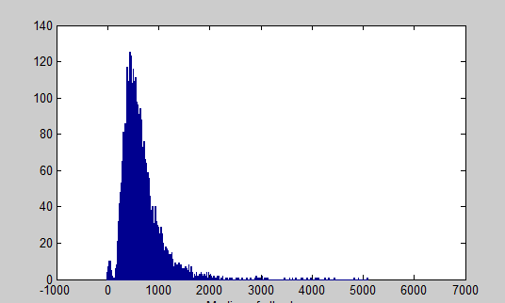
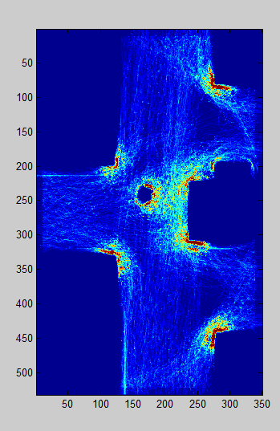
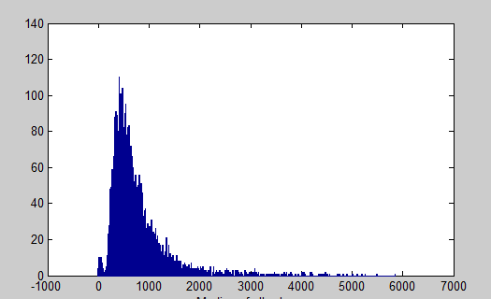
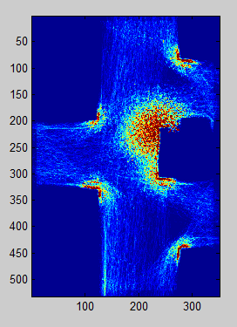
C |  |  |  | D
 | 1620 | 118 | 1502 |  | 1597 | 113 | 1484
1 | 557 | 832 | 540 | 1 | 590 | 1258 | 567
 | 1609 | 142 | 1467 |  | 1416 | 61 | 1355
2 | 597 | 961 | 565 | 2 | 586 | 1103 | 565
 | 1599 | 124 | 1475 |  | 1552 | 99 | 1453
3 | 556 | 899.5 | 536 | 3 | 618.5 | 1460 | 587
 | 1614 | 123 | 1491 |  | 1570 | 121 | 1449
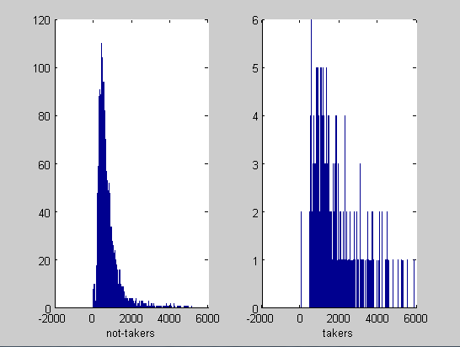
4 | 559 | 939 | 541 | 4 | 598.5 | 1323 | 575
 | 6442 | 507 | 5935 |  | 6135 | 394 | 5741
Tot | 565 | 904 | 545 | Tot | 596 | 1272.5 | 574

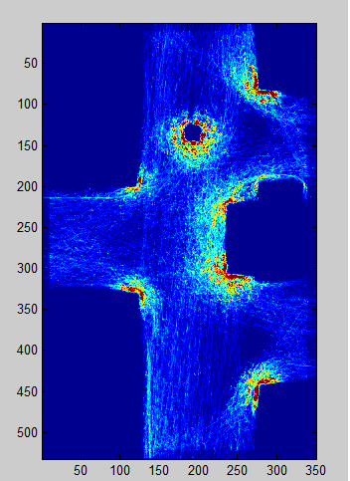
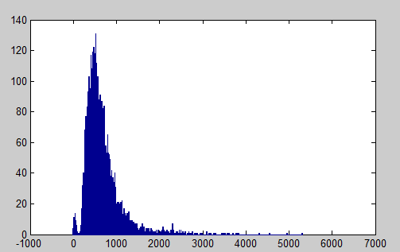
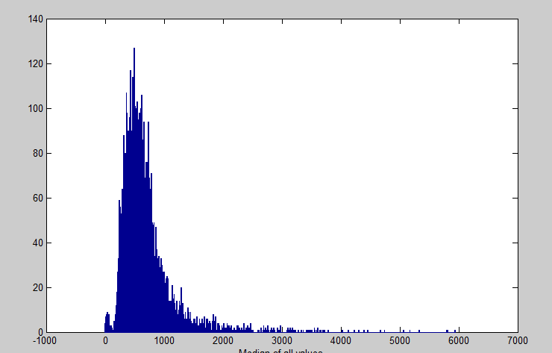
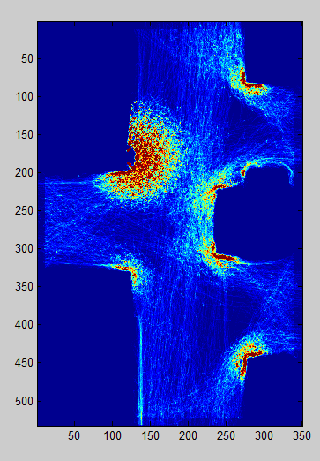
E |  |  |  | F
 | 1618 | 136 | 1482 |  | 1574 | 108 | 1466
1 | 580 | 985.5 | 559 | 1 | 581 | 1418 | 561.5
 | 1604 | 121 | 1483 |  | 1602 | 99 | 1503
2 | 558.5 | 990 | 536 | 2 | 589 | 1262 | 570
 | 1602 | 113 | 1489 |  | 1604 | 111 | 1493
3 | 560 | 935 | 543 | 3 | 594 | 1252 | 577
 | 1585 | 139 | 1446 |  | 1592 | 119 | 1473
4 | 572 | 1080 | 549 | 4 | 574 | 1364 | 553
 | 6409 | 509 | 5900 |  | 6372 | 437 | 59345
Tot | 569 | 993 | 546 | Tot | 585.5 | 1308 | 565

